关系图
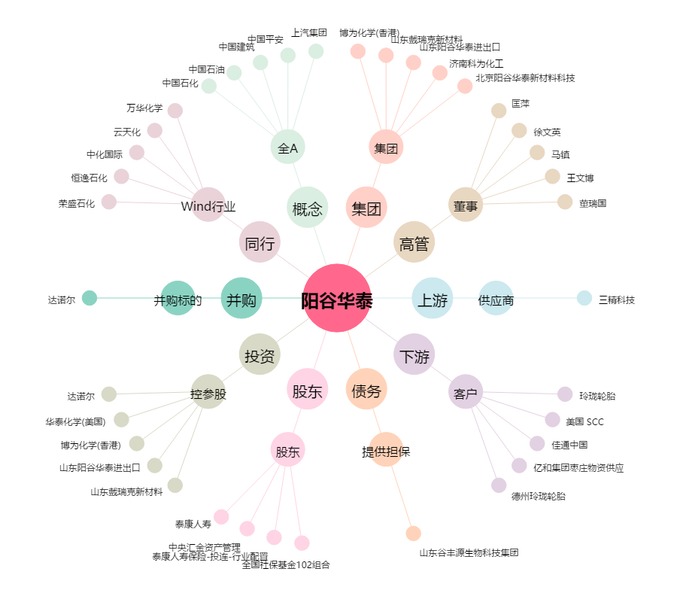
阳谷华泰[300121.SZ] - 关系概览图

